상품제안서
카르페디엠 디저트 3단수동양우산 (C031) | 상품코드: F30928

 |  |  |  |  |  |  | 02-412-0044 | www.easy1.co.kr
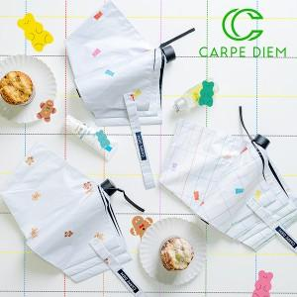

【상세/제작정보】

【인쇄/포장옵션】 | 실크, 원단인쇄 1도 / 포장지포장

【공급단가】 | 수량 | 100~ | 300~ | 500~ | 1,000~ | 3,000~
*VAT별도 | 단가 | 10,680원 | 10,500원 | 10,230원 | 10,050원 | 9,790원

【상품 URL】 | https://dev.easy1.co.kr:443/src/goods_detail.php?gdno=30928

